2ª REMESSA QUINTO
 |  | 5º DROP - PARTE 2 |  |  |  |  |  |  |  |  |  |  |  |  |  |  |  | ATACADO | VAREJO
 |  | LANÇAMENTO 02/12
 | Ref | Produto | Descrição | Composição | Cor | Cod.Cor | Tecido | DISTRIBUIÇÃO | Medidas da modelo: | Descrição | Palavras chaves |  | Atacado Cliente | Atacado Pronta Entrega | Varejo | TOTAL | ENTREGA VAREJO | PREÇO REAL | PREÇO REAL
280444-014 | 280444 |  | CINTO JOSI | TRICOT 60%VISCOSE 20%POLIESTER 17%POLIAMIDA 3%ELASTANO | DOURADO | 014 | ACESSÓRIO | SÓ VAREJO | Altura: 1,80 Busto: 78 Cintura: 58 Quadril: 88 Manequim: 36 | O Cinto Josi é confeccionado em tricô e apresenta uma cor dourada. A peça é composta por diversas moedas sobrepostas em camadas, criando um visual sofisticado e ornamentado. Com seu design intrincado e elegante, o cinto proporciona um toque de luxo e brilho ao look, sendo ideal para complementar produções modernas e estilosas. | 280444-014,280444,medalha, medalhas,dourado, ouro, amarelo, correntes, cinto | O Cinto Josi é confeccionado em tricô e apresenta uma cor dourada. A peça é composta por diversas moedas sobrepostas em camadas, criando um visual sofisticado e ornamentado. Com seu design intrincado e elegante, o cinto proporciona um toque de luxo e brilho ao look, sendo ideal para complementar produções modernas e estilosas.<br><br> Composição: TRICOT 60%VISCOSE 20%POLIESTER 17%POLIAMIDA 3%ELASTANO<br><br> Medidas da Modelo: Altura: 1,80 Busto: 78 Cintura: 58 Quadril: 88 Manequim: 36 | 0 | 0 | 76 | 76 | 2024-10-30 | R$489.90 | R$989.00
280416-005 | 280416 | 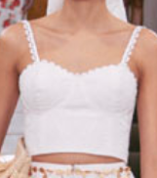 | CORSET INGRID | 100% ALGODAO | OFF WHITE | 005 | BORDADO ROME | ATACADO E VAREJO | Altura: 1,80 Busto: 78 Cintura: 58 Quadril: 88 Manequim: 36 | O Corset Ingrid é confeccionado em algodão na cor off white. A peça apresenta uma modelagem ajustada, valorizando a silhueta com um toque de feminilidade e sofisticação. Possui alças finas com detalhe delicado, estrutura de busto bem definida e comprimento cropped, proporcionando um visual leve e elegante. Ideal para compor looks modernos e versáteis. | 280416-005,280416,alças, alça, top, cropped, croped, blusas, curta, blusa curta, off, off white, branco, branca | O Corset Ingrid é confeccionado em algodão na cor off white. A peça apresenta uma modelagem ajustada, valorizando a silhueta com um toque de feminilidade e sofisticação. Possui alças finas com detalhe delicado, estrutura de busto bem definida e comprimento cropped, proporcionando um visual leve e elegante. Ideal para compor looks modernos e versáteis.<br><br> Composição: 100% ALGODAO<br><br> Medidas da Modelo: Altura: 1,80 Busto: 78 Cintura: 58 Quadril: 88 Manequim: 36 | 137 | 0 | 67 | 204 | 2024-10-30 | R$489.90 | R$1,289.00
280429-005 | 280429 |  | VESTIDO INGRID | 100% ALGODAO | OFF WHITE | 005 | BORDADO ROME | ATACADO E VAREJO | Altura: 1,80 Busto: 78 Cintura: 58 Quadril: 88 Manequim: 36 | O Vestido Ingrid é confeccionado em algodão na cor off white. A peça apresenta uma modelagem longa e fluida, que proporciona leveza e elegância ao visual. Possui alças finas, um detalhe franzido na parte superior que valoriza o busto, e uma aplicação delicada de flor centralizada, agregando um toque romântico ao look. O vestido é ideal para ocasiões especiais, oferecendo um visual sofisticado e atemporal. | 280429-005, 280429, alças, alça, longo, off, off white, branco, branca | O Vestido Ingrid é confeccionado em algodão na cor off white. A peça apresenta uma modelagem longa e fluida, que proporciona leveza e elegância ao visual. Possui alças finas, um detalhe franzido na parte superior que valoriza o busto, e uma aplicação delicada de flor centralizada, agregando um toque romântico ao look. O vestido é ideal para ocasiões especiais, oferecendo um visual sofisticado e atemporal.<br><br> Composição: 100% ALGODAO<br><br> Medidas da Modelo: Altura: 1,80 Busto: 78 Cintura: 58 Quadril: 88 Manequim: 36 | 128 | 0 | 31 | 159 | 2024-10-30 | R$889.90 | R$2,489.00
280417-005 | 280417 |  | SAIA INGRID | 100% ALGODAO | OFF WHITE | 005 | BORDADO ROME + LINHO SOFISTIQUE | ATACADO E VAREJO | Altura: 1,80 Busto: 78 Cintura: 58 Quadril: 88 Manequim: 36 | A saia Ingrid é confeccionada em algodão de cor Off White. A peça apresenta uma modelagem ampla e fluida, proporcionando um visual leve e sofisticado. Possui detalhes vazados e rendados ao longo de toda a extensão, conferindo um toque delicado e feminino. | 280417-005, 280417, saia, saias, longa, fenda, off, off white, branca, branco | A saia Ingrid é confeccionada em algodão de cor Off White. A peça apresenta uma modelagem ampla e fluida, proporcionando um visual leve e sofisticado. Possui detalhes vazados e rendados ao longo de toda a extensão, conferindo um toque delicado e feminino.<br><br> Composição: 100% ALGODAO<br><br> Medidas da Modelo: Altura: 1,80 Busto: 78 Cintura: 58 Quadril: 88 Manequim: 36 | 119 | 0 | 49 | 168 | 2024-10-30 | R$789.90 | R$1,989.00
280127-063 | 280127 | 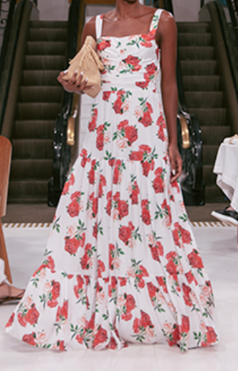 | VESTIDO MAXI BIA EST. | 100% POLIESTER | EST. MAXI ROSAS | 063 | CETIM ALPHAVILLE | ATACADO E VAREJO | Altura: 1,80 Busto: 78 Cintura: 58 Quadril: 88 Manequim: 36 | O vestido Maxi Bia é confeccionado em poliéster estampado com flores vermelhas e verdes sobre um fundo claro. A peça apresenta modelagem longa e fluida, proporcionando um visual elegante e romântico. Possui alças largas, decote suave e caimento leve, ideal para ocasiões descontraídas e sofisticadas. | 280127-063,280127, cestido, vestidos, longo, alças, alça, estampdo, folral, vermelho, flores, off, off white, branco | O vestido Maxi Bia é confeccionado em poliéster estampado com flores vermelhas e verdes sobre um fundo claro. A peça apresenta modelagem longa e fluida, proporcionando um visual elegante e romântico. Possui alças largas, decote suave e caimento leve, ideal para ocasiões descontraídas e sofisticadas.<br><br> Composição: 100% POLIESTER<br><br> Medidas da Modelo: Altura: 1,80 Busto: 78 Cintura: 58 Quadril: 88 Manequim: 36 | 150 | 0 | 101 | 251 | 2024-10-30 | R$889.90 | R$2,689.00
280435-009 | 280435 |  | TUNICA BELA | 100% POLIESTER | VERMELHO | 009 | CREPE MOUSSE | ATACADO E VAREJO | Altura: 1,80 Busto: 78 Cintura: 58 Quadril: 88 Manequim: 36 | A túnica Bela é confeccionada em poliéster vermelho. A peça apresenta uma modelagem assimétrica e fluida, com camadas sobrepostas que criam um visual elegante e moderno. Possui uma alça única, adicionando um toque sofisticado e diferenciado, ideal para compor looks leves e estilosos. | 280435-009, 280435, manga única, um ombro, bata, geometrica, geométrica, vermelha, vermelho | A túnica Bela é confeccionada em poliéster vermelho. A peça apresenta uma modelagem assimétrica e fluida, com camadas sobrepostas que criam um visual elegante e moderno. Possui uma alça única, adicionando um toque sofisticado e diferenciado, ideal para compor looks leves e estilosos.<br><br> Composição: 100% POLIESTER<br><br> Medidas da Modelo: Altura: 1,80 Busto: 78 Cintura: 58 Quadril: 88 Manequim: 36 | 118 | 0 | 39 | 157 | 2024-10-30 | R$489.90 | R$1,689.00
280435-021 | 280435 |  | TUNICA BELA | 100% POLIESTER | ESMERALDA | 021 | CREPE MOUSSE | ATACADO E VAREJO | Altura: 1,80 Busto: 78 Cintura: 58 Quadril: 88 Manequim: 36 | A túnica Bela é confeccionada em poliéster esmeralda. A peça apresenta uma modelagem assimétrica e fluida, com camadas sobrepostas que criam um visual elegante e moderno. Possui uma alça única, adicionando um toque sofisticado e diferenciado, ideal para compor looks leves e estilosos. | 280435-021, 280435, manga única, um ombro, bata, geometrica, geométrica, verde, esmeralda | A túnica Bela é confeccionada em poliéster esmeralda. A peça apresenta uma modelagem assimétrica e fluida, com camadas sobrepostas que criam um visual elegante e moderno. Possui uma alça única, adicionando um toque sofisticado e diferenciado, ideal para compor looks leves e estilosos.<br><br> Composição: 100% POLIESTER<br><br> Medidas da Modelo: Altura: 1,80 Busto: 78 Cintura: 58 Quadril: 88 Manequim: 36 | 137 | 0 | 41 | 178 | 2024-10-30 | R$489.90 | R$1,689.00
280436-009 | 280436 | 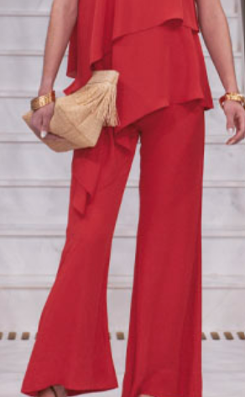 | CALCA BELA | 100% POLIESTER | VERMELHO | 009 | CREPE MOUSSE | ATACADO E VAREJO | Altura: 1,80 Busto: 78 Cintura: 58 Quadril: 88 Manequim: 36 | A Calça Bela é confeccionada em poliéster. A peça apresenta uma modelagem ampla e fluida, proporcionando um visual elegante e sofisticado. Em um vibrante tom de vermelho, a calça possui caimento solto com barra levemente ampla, ideal para ocasiões que pedem estilo e conforto. | 280436-009, 280436, vermelha, pantalona, alfaiataria, fluida, festa, cintura alta, longa, formais, vermelho | A Calça Bela é confeccionada em poliéster. A peça apresenta uma modelagem ampla e fluida, proporcionando um visual elegante e sofisticado. Em um vibrante tom de vermelho, a calça possui caimento solto com barra levemente ampla, ideal para ocasiões que pedem estilo e conforto.<br><br> Composição: 100% POLIESTER<br><br> Medidas da Modelo: Altura: 1,80 Busto: 78 Cintura: 58 Quadril: 88 Manequim: 36 | 110 | 0 | 30 | 140 | 2024-10-30 | R$489.90 | R$1,489.00
280436-021 | 280436 |  | CALCA BELA | 100% POLIESTER | ESMERALDA | 021 | CREPE MOUSSE | ATACADO E VAREJO | Altura: 1,80 Busto: 78 Cintura: 58 Quadril: 88 Manequim: 36 | A Calça Bela é confeccionada em poliéster. A peça apresenta uma modelagem ampla e fluida, proporcionando um visual elegante e sofisticado. Em um vibrante tom de esmeralda, a calça possui caimento solto com barra levemente ampla, ideal para ocasiões que pedem estilo e conforto. | 280436-021, 280436, verde, pantalona, alfaiataria, fluida, festa, cintura alta, longa, formais, esmeralda | A Calça Bela é confeccionada em poliéster. A peça apresenta uma modelagem ampla e fluida, proporcionando um visual elegante e sofisticado. Em um vibrante tom de esmeralda, a calça possui caimento solto com barra levemente ampla, ideal para ocasiões que pedem estilo e conforto.<br><br> Composição: 100% POLIESTER<br><br> Medidas da Modelo: Altura: 1,80 Busto: 78 Cintura: 58 Quadril: 88 Manequim: 36 | 138 | 0 | 30 | 168 | 2024-10-30 | R$489.90 | R$1,489.00
280465-021 | 280465 | 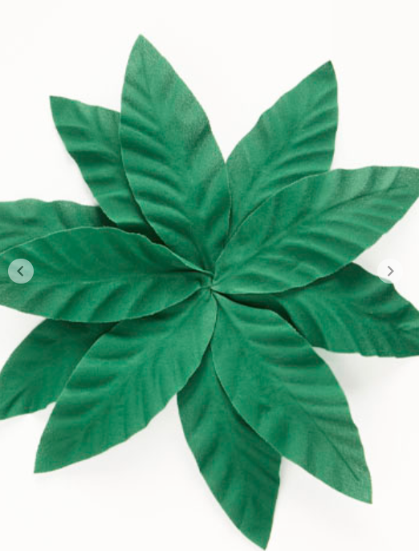 | BROCHE AGATA | 100% LINHO 100% LINHO | ESMERALDA | 021 | CREPE MOUSSE | ATACADO E VAREJO | Altura: 1,80 Busto: 78 Cintura: 58 Quadril: 88 Manequim: 36 | O Broche Agata é confeccionado em crepe. A peça apresenta um design em formato de folhas sobrepostas, criando um visual único e sofisticado. Em um tom verde esmeralda, o broche destaca-se pela textura delicada e acabamento detalhado das folhas, ideal para adicionar um toque de elegância e frescor ao look. | 280465-021, 280465, folhas, arranjos, verde, floral, tecido, franzidos | O Broche Agata é confeccionado em crepe. A peça apresenta um design em formato de folhas sobrepostas, criando um visual único e sofisticado. Em um tom verde esmeralda, o broche destaca-se pela textura delicada e acabamento detalhado das folhas, ideal para adicionar um toque de elegância e frescor ao look.<br><br> Composição: 100% LINHO 100% LINHO<br><br> Medidas da Modelo: Altura: 1,80 Busto: 78 Cintura: 58 Quadril: 88 Manequim: 36 | 17 | 0 | 10 | 27 | 2024-10-30 | R$229.90 | R$489.00
280465-162 | 280465 | 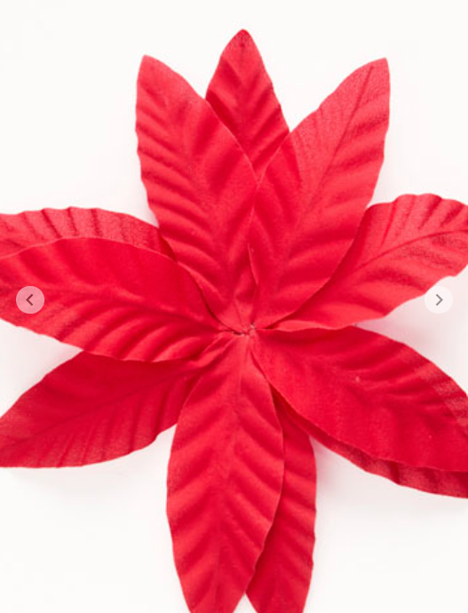 | BROCHE AGATA | 100% LINHO 100% LINHO | RUBI | 162 | CREPE MOUSSE | ATACADO E VAREJO | Altura: 1,80 Busto: 78 Cintura: 58 Quadril: 88 Manequim: 36 | O Broche Agata é confeccionado em crepe. A peça apresenta um design em formato de folhas sobrepostas, criando um visual único e sofisticado. Em um tom vermelho o broche destaca-se pela textura delicada e acabamento detalhado das folhas, ideal para adicionar um toque de elegância e frescor ao look. | 280465-162, 280465, folhas, arranjos, vermelho, rubi, floral, tecido, franzidos | O Broche Agata é confeccionado em crepe. A peça apresenta um design em formato de folhas sobrepostas, criando um visual único e sofisticado. Em um tom vermelho o broche destaca-se pela textura delicada e acabamento detalhado das folhas, ideal para adicionar um toque de elegância e frescor ao look.<br><br> Composição: 100% LINHO 100% LINHO<br><br> Medidas da Modelo: Altura: 1,80 Busto: 78 Cintura: 58 Quadril: 88 Manequim: 36 | 28 | 0 | 10 | 38 | 2024-10-30 | R$229.90 | R$489.00
280465-005 | 280465 | 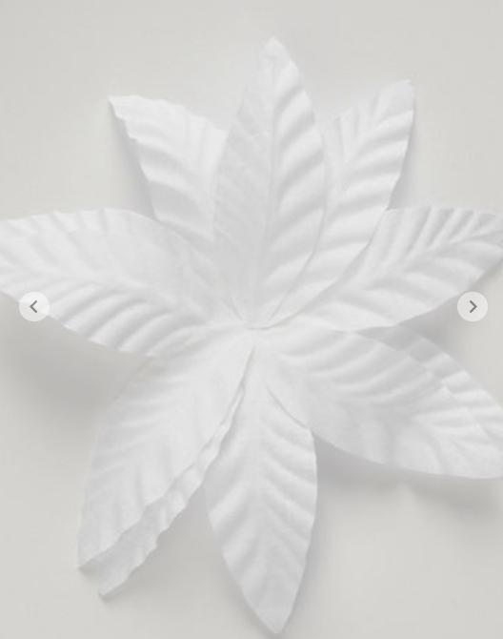 | BROCHE AGATA | 100% LINHO 100% LINHO | OFF WHITE | 005 | CREPE MOUSSE | ATACADO E VAREJO | Altura: 1,80 Busto: 78 Cintura: 58 Quadril: 88 Manequim: 36 | O Broche Agata é confeccionado em crepe. A peça apresenta um design em formato de folhas sobrepostas, criando um visual único e sofisticado. Em um tom off white, o broche destaca-se pela textura delicada e acabamento detalhado das folhas, ideal para adicionar um toque de elegância e frescor ao look. | 280465-021, 280465, folhas, arranjos, off, off white, branco, branca, floral, tecido, franzidos | O Broche Agata é confeccionado em crepe. A peça apresenta um design em formato de folhas sobrepostas, criando um visual único e sofisticado. Em um tom off white, o broche destaca-se pela textura delicada e acabamento detalhado das folhas, ideal para adicionar um toque de elegância e frescor ao look.<br><br> Composição: 100% LINHO 100% LINHO<br><br> Medidas da Modelo: Altura: 1,80 Busto: 78 Cintura: 58 Quadril: 88 Manequim: 36 | 25 | 0 | 10 | 35 | 2024-10-30 | R$229.90 | R$489.00
280411-005 | 280411 | 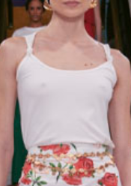 | REGATA DUDA | 100% ALGODAO | OFF WHITE | 005 | NEW RIB VISCOCREPE | ATACADO E VAREJO | Altura: 1,80 Busto: 78 Cintura: 58 Quadril: 88 Manequim: 36 | A Regata Duda é confeccionada em viscocrepe. A peça apresenta uma modelagem reta e minimalista, garantindo leveza e conforto ao visual. Na cor off white, a regata possui alças finas com detalhe de torção nos ombros, conferindo um toque de delicadeza. Ideal para compor looks frescos e elegantes, é uma peça versátil para diversas ocasiões. | 280411-005, 280411, alça, alças, regata, off, off white, branca, branco | A Regata Duda é confeccionada em viscocrepe. A peça apresenta uma modelagem reta e minimalista, garantindo leveza e conforto ao visual. Na cor off white, a regata possui alças finas com detalhe de torção nos ombros, conferindo um toque de delicadeza. Ideal para compor looks frescos e elegantes, é uma peça versátil para diversas ocasiões.<br><br> Composição: 100% ALGODAO<br><br> Medidas da Modelo: Altura: 1,80 Busto: 78 Cintura: 58 Quadril: 88 Manequim: 36 | 150 | 0 | 70 | 220 | 2024-10-30 | R$139.90 | R$389.00
280412-005 | 280412 |  | T-SHIRT KIARA | 100% ALGODAO | OFF WHITE | 005 | MALHA CONFORT RAMADA | SÓ VAREJO | Altura: 1,80 Busto: 78 Cintura: 58 Quadril: 88 Manequim: 36 | A T-Shirt Kiara é confeccionada em malha, garantindo conforto e maciez. A peça apresenta modelagem reta com comprimento tradicional, mangas curtas e gola careca, ideal para compor looks versáteis e casuais. Possui estampa frontal com design geométrico dourado e a frase "Stay Golden", que agrega um toque moderno e estiloso ao visual. | 280412-005, 280412, blusas, blusa, manga curta, off, off white, branca, branco, t-shit, geometrica, geométrica | A T-Shirt Kiara é confeccionada em malha, garantindo conforto e maciez. A peça apresenta modelagem reta com comprimento tradicional, mangas curtas e gola careca, ideal para compor looks versáteis e casuais. Possui estampa frontal com design geométrico dourado e a frase "Stay Golden", que agrega um toque moderno e estiloso ao visual.<br><br> Composição: 100% ALGODAO<br><br> Medidas da Modelo: Altura: 1,80 Busto: 78 Cintura: 58 Quadril: 88 Manequim: 36 | 0 | 0 | 81 | 81 | 2024-10-30 | R$159.90 | R$389.00
280447-005 | 280447 | 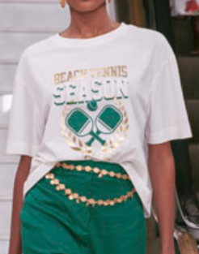 | T-SHIRT GISELE | 100% ALGODAO | OFF WHITE | 005 | MALHA CONFORT RAMADA | ATACADO E VAREJO | Altura: 1,80 Busto: 78 Cintura: 58 Quadril: 88 Manequim: 36 | A T-SHIRT GISELE é confeccionada em malha, garantindo conforto e leveza para o dia a dia. A peça apresenta estampa temática com elementos esportivos e a frase "BEACH TENNIS SEASON" em destaque, unindo estilo casual e moderno. Possui modelagem reta com caimento solto, mangas curtas e gola careca, oferecendo praticidade e versatilidade. A combinação do fundo branco com detalhes dourados e verdes na estampa acrescenta sofisticação e personalidade ao visual. Perfeita para compor looks despojados, a T-SHIRT GISELE é uma escolha ideal para momentos de lazer ou eventos casuais. | 280447-005, 280447, blusas, blusa, manga curta, off, off white, branca, branco, t-shit, geometrica, geométrica | A T-SHIRT GISELE é confeccionada em malha, garantindo conforto e leveza para o dia a dia. A peça apresenta estampa temática com elementos esportivos e a frase "BEACH TENNIS SEASON" em destaque, unindo estilo casual e moderno. Possui modelagem reta com caimento solto, mangas curtas e gola careca, oferecendo praticidade e versatilidade. A combinação do fundo branco com detalhes dourados e verdes na estampa acrescenta sofisticação e personalidade ao visual. Perfeita para compor looks despojados, a T-SHIRT GISELE é uma escolha ideal para momentos de lazer ou eventos casuais.<br><br> Composição: 100% ALGODAO<br><br> Medidas da Modelo: Altura: 1,80 Busto: 78 Cintura: 58 Quadril: 88 Manequim: 36 | 246 | 0 | 75 | 321 | 2024-10-30 | R$149.90 | R$389.00
280448-005 | 280448 | 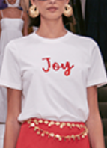 | T-SHIRT JOY | 100% ALGODAO | OFF WHITE | 005 | MALHA CONFORT RAMADA | ATACADO E VAREJO | Altura: 1,80 Busto: 78 Cintura: 58 Quadril: 88 Manequim: 36 | A T-shirt Joy é confeccionada em malha. A peça apresenta modelagem clássica, com caimento leve e confortável, ideal para compor looks versáteis e modernos. Possui gola redonda, mangas curtas e estampa frontal com a palavra "Joy" em vermelho, que adiciona um toque descontraído e alegre ao visual. | 280448-005, 280448 blusas, blusa, manga curta, off, off white, branca, branco, t-shit, geometrica, geométrica | A T-shirt Joy é confeccionada em malha. A peça apresenta modelagem clássica, com caimento leve e confortável, ideal para compor looks versáteis e modernos. Possui gola redonda, mangas curtas e estampa frontal com a palavra "Joy" em vermelho, que adiciona um toque descontraído e alegre ao visual.<br><br> Composição: 100% ALGODAO<br><br> Medidas da Modelo: Altura: 1,80 Busto: 78 Cintura: 58 Quadril: 88 Manequim: 36 | 322 | 0 | 73 | 395 | 2024-10-30 | R$149.90 | R$389.00
280449-005 | 280449 | 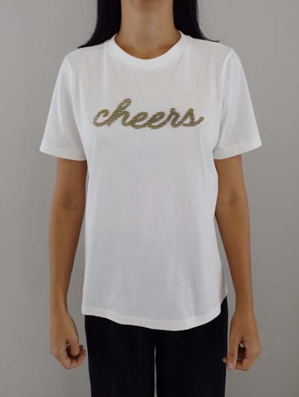 | T-SHIRT CHEERS | 100% ALGODAO | OFF WHITE | 005 | MALHA CONFORT RAMADA | SÓ VAREJO | Altura: 1,80 Busto: 78 Cintura: 58 Quadril: 88 Manequim: 36 | A T-shirt Cheers é confeccionada em malha. A peça apresenta modelagem clássica, com caimento confortável e design versátil, ideal para diferentes ocasiões. Possui gola redonda, mangas curtas e estampa frontal com a palavra "cheers" em fonte cursiva dourada, adicionando um toque sofisticado e descontraído ao visual. | 280449-005, 20449, blusas, blusa, manga curta, off, off white, branca, branco, t-shit, geometrica, geométrica | A T-shirt Cheers é confeccionada em malha. A peça apresenta modelagem clássica, com caimento confortável e design versátil, ideal para diferentes ocasiões. Possui gola redonda, mangas curtas e estampa frontal com a palavra "cheers" em fonte cursiva dourada, adicionando um toque sofisticado e descontraído ao visual.<br><br> Composição: 100% ALGODAO<br><br> Medidas da Modelo: Altura: 1,80 Busto: 78 Cintura: 58 Quadril: 88 Manequim: 36 | 0 | 0 | 74 | 74 | 2024-10-30 | R$159.90 | R$389.00
280450-005 | 280450 | 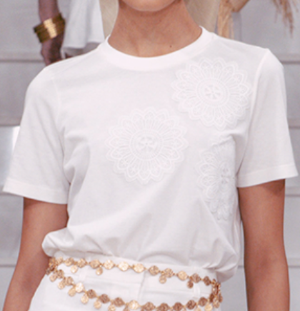 | T-SHIRT DUDA | 100% ALGODAO | OFF WHITE | 005 | MALHA CONFORT RAMADA | ATACADO E VAREJO | Altura: 1,80 Busto: 78 Cintura: 58 Quadril: 88 Manequim: 36 | A T-shirt Duda é confeccionada em malha. A peça apresenta modelagem clássica, com caimento confortável e detalhes delicados que valorizam o design. Possui gola redonda, mangas curtas e aplicação de bordados florais na parte frontal, trazendo um toque sofisticado e elegante ao visual. | 280450-005, 280450, blusas, blusa, manga curta, off, off white, branca, branco, t-shit, geometrica, geométrica | A T-shirt Duda é confeccionada em malha. A peça apresenta modelagem clássica, com caimento confortável e detalhes delicados que valorizam o design. Possui gola redonda, mangas curtas e aplicação de bordados florais na parte frontal, trazendo um toque sofisticado e elegante ao visual.<br><br> Composição: 100% ALGODAO<br><br> Medidas da Modelo: Altura: 1,80 Busto: 78 Cintura: 58 Quadril: 88 Manequim: 36 | 335 | 0 | 95 | 430 | 2024-10-30 | R$149.90 | R$389.00
280441-201 | 280441 |  | BOLSA INGRID | 58% POLIPROPILENO 42% ALGODÃO VIES DA BOLSA: 75% NYLON 25% ALGODÃO ACABAMENTO: 100% COURO ALÇA, BOCA E REVIRÃO. | PALHA | 201 | RAFIA | ATACADO E VAREJO | Altura: 1,80 Busto: 78 Cintura: 58 Quadril: 88 Manequim: 36 | A Bolsa Ingrid é confeccionada em ráfia, um material natural que transmite leveza e sofisticação. A peça apresenta um design amplo, ideal para quem busca praticidade sem abrir mão do estilo. Possui cor palha, que facilita combinações com diversos looks, e detalhes em franjas que adicionam um toque de charme artesanal. Conta com alças de couro bege para um transporte confortável e resistente. É perfeita para compor produções casuais ou elegantes, sendo uma escolha versátil para diferentes ocasiões. | 280441-201, 280441, bolsa, palha, bolsa de mão, areia, amaralo | A Bolsa Ingrid é confeccionada em ráfia, um material natural que transmite leveza e sofisticação. A peça apresenta um design amplo, ideal para quem busca praticidade sem abrir mão do estilo. Possui cor palha, que facilita combinações com diversos looks, e detalhes em franjas que adicionam um toque de charme artesanal. Conta com alças de couro bege para um transporte confortável e resistente. É perfeita para compor produções casuais ou elegantes, sendo uma escolha versátil para diferentes ocasiões.<br><br> Composição: 58% POLIPROPILENO 42% ALGODÃO VIES DA BOLSA: 75% NYLON 25% ALGODÃO ACABAMENTO: 100% COURO ALÇA, BOCA E REVIRÃO.<br><br> Medidas da Modelo: Altura: 1,80 Busto: 78 Cintura: 58 Quadril: 88 Manequim: 36 | 76 | 0 | 26 | 102 | 2024-10-30 | R$589.90 | R$1,489.00
280456-201 | 280456 |  | BOLSA DUDA | 58% POLIPROPILENO 42% ALGODÃO | PALHA | 201 | RAFIA | ATACADO E VAREJO | Altura: 1,80 Busto: 78 Cintura: 58 Quadril: 88 Manequim: 36 | A Bolsa Duda é confeccionada em ráfia, um material natural que confere um toque leve e elegante à peça. Apresenta uma modelagem estruturada e espaçosa, sendo ideal para quem valoriza praticidade e estilo. A cor palha traz neutralidade e sofisticação, enquanto os detalhes em franjas nas laterais adicionam um charme descontraído. Versátil e moderna, é perfeita para compor produções casuais e sofisticadas, acompanhando diversas ocasiões com estilo e funcionalidade. | 280456-201, 280456, bolsa, palha, bolsa de mão, areia, amaralo | A Bolsa Duda é confeccionada em ráfia, um material natural que confere um toque leve e elegante à peça. Apresenta uma modelagem estruturada e espaçosa, sendo ideal para quem valoriza praticidade e estilo. A cor palha traz neutralidade e sofisticação, enquanto os detalhes em franjas nas laterais adicionam um charme descontraído. Versátil e moderna, é perfeita para compor produções casuais e sofisticadas, acompanhando diversas ocasiões com estilo e funcionalidade.<br><br> Composição: 58% POLIPROPILENO 42% ALGODÃO<br><br> Medidas da Modelo: Altura: 1,80 Busto: 78 Cintura: 58 Quadril: 88 Manequim: 36 | 97 | 0 | 26 | 123 | 2024-10-30 | R$389.90 | R$889.00
O VESTIDO MINI BIA é confeccionado em tricoline, um tecido leve e confortável que oferece um toque sofisticado.
A peça apresenta estampa floral em tons de vermelho e verde sobre fundo branco, trazendo um visual delicado e romântico. Possui modelagem justa que valoriza a silhueta, com comprimento mini, destacando um estilo moderno. Suas mangas são curtas e volumosas, com ombros à mostra, e um detalhe em formato de flor no busto complementa a peça com charme adicional.
Ideal para ocasiões casuais ou eventos diurnos, o vestido combina praticidade e elegância, sendo uma escolha perfeita para um look feminino e contemporâneo.
280430-063 | 280430 | 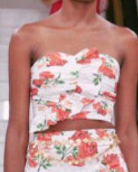 | TOP BIA EST. | 100% ALGODAO | EST. MAXI ROSAS | 063 | TRICOLINE GALLES EST. | ATACADO E VAREJO | Altura: 1,80 Busto: 78 Cintura: 58 Quadril: 88 Manequim: 36 | O Top Bia é confeccionado em tricoline, um tecido leve e confortável, perfeito para compor looks frescos e elegantes. A peça apresenta estampa floral em tons de vermelho e verde sobre fundo branco, transmitindo delicadeza e feminilidade. Possui modelagem ajustada ao corpo, com recorte assimétrico na barra e decote tomara que caia, valorizando o colo de forma sofisticada. O design moderno e versátil torna o TOP BIA ideal para combinações com saias, calças ou shorts, garantindo um visual estiloso para ocasiões casuais ou eventos ao ar livre. | 280430-063, 280430, top, flores, floral, estampa, estampado | O Top Bia é confeccionado em tricoline, um tecido leve e confortável, perfeito para compor looks frescos e elegantes. A peça apresenta estampa floral em tons de vermelho e verde sobre fundo branco, transmitindo delicadeza e feminilidade. Possui modelagem ajustada ao corpo, com recorte assimétrico na barra e decote tomara que caia, valorizando o colo de forma sofisticada. O design moderno e versátil torna o TOP BIA ideal para combinações com saias, calças ou shorts, garantindo um visual estiloso para ocasiões casuais ou eventos ao ar livre.<br><br> Composição: 100% ALGODAO<br><br> Medidas da Modelo: Altura: 1,80 Busto: 78 Cintura: 58 Quadril: 88 Manequim: 36 | 125 | 0 | 60 | 185 | 2024-10-30 | R$389.90 | R$1,289.00
280431-063 | 280431 | 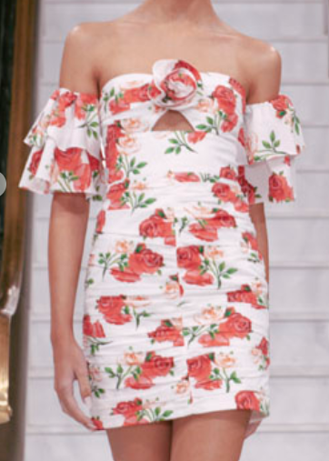 | VESTIDO MINI BIA EST. | 100% ALGODAO | EST. MAXI ROSAS | 063 | TRICOLINE GALLES EST. | ATACADO E VAREJO | Altura: 1,80 Busto: 78 Cintura: 58 Quadril: 88 Manequim: 36 | O Vestido Mini Bia é confeccionado em tricoline, um tecido leve e confortável que oferece um toque sofisticado. A peça apresenta estampa floral em tons de vermelho e verde sobre fundo branco, trazendo um visual delicado e romântico. Possui modelagem justa que valoriza a silhueta, com comprimento mini, destacando um estilo moderno. Suas mangas são curtas e volumosas, com ombros à mostra, e um detalhe em formato de flor no busto complementa a peça com charme adicional. Ideal para ocasiões casuais ou eventos diurnos, o vestido combina praticidade e elegância, sendo uma escolha perfeita para um look feminino e contemporâneo. | 280431-063, 280431, curto, floral , ombro a ombro, drapeado, flores, manga curta, festas, casuais, delicado, estampa , estampado | O Vestido Mini Bia é confeccionado em tricoline, um tecido leve e confortável que oferece um toque sofisticado. A peça apresenta estampa floral em tons de vermelho e verde sobre fundo branco, trazendo um visual delicado e romântico. Possui modelagem justa que valoriza a silhueta, com comprimento mini, destacando um estilo moderno. Suas mangas são curtas e volumosas, com ombros à mostra, e um detalhe em formato de flor no busto complementa a peça com charme adicional. Ideal para ocasiões casuais ou eventos diurnos, o vestido combina praticidade e elegância, sendo uma escolha perfeita para um look feminino e contemporâneo.<br><br> Composição: 100% ALGODAO<br><br> Medidas da Modelo: Altura: 1,80 Busto: 78 Cintura: 58 Quadril: 88 Manequim: 36 | 117 | 0 | 23 | 140 | 2024-10-30 | R$789.90 | R$1,989.00
280432-063 | 280432 |  | SAIA BIA EST. | 100% ALGODAO | EST. MAXI ROSAS | 063 | TRICOLINE GALLES EST. | ATACADO E VAREJO | Altura: 1,80 Busto: 78 Cintura: 58 Quadril: 88 Manequim: 36 | A Saia Bia é confeccionada em tricoline, um tecido leve e estruturado que proporciona conforto e elegância. A peça apresenta modelagem reta e comprimento midi, garantindo um visual clássico e sofisticado. Possui estampa floral vibrante com motivos de rosas em tons avermelhados, trazendo feminilidade e charme ao look. Conta ainda com fenda lateral que adiciona movimento e um toque moderno à composição. | 280432-063, 280432, saia, saia longa, estampada, estampa, floral, flores, vermelha, branca, branco | A Saia Bia é confeccionada em tricoline, um tecido leve e estruturado que proporciona conforto e elegância. A peça apresenta modelagem reta e comprimento midi, garantindo um visual clássico e sofisticado. Possui estampa floral vibrante com motivos de rosas em tons avermelhados, trazendo feminilidade e charme ao look. Conta ainda com fenda lateral que adiciona movimento e um toque moderno à composição.<br><br> Composição: 100% ALGODAO<br><br> Medidas da Modelo: Altura: 1,80 Busto: 78 Cintura: 58 Quadril: 88 Manequim: 36 | 149 | 0 | 60 | 209 | 2024-10-30 | R$389.90 | R$1,289.00
280253-021 | 280253 |  | VESTIDO GISELE | TRICOT 60%VISCOSE 20%POLIESTER 17%POLIAMIDA 3%ELASTANO | ESMERALDA | 021 | TRICOT FIO TOP | ATACADO E VAREJO | Altura: 1,80 Busto: 78 Cintura: 58 Quadril: 88 Manequim: 36 | O Vestido Gisele é confeccionado em tricot na cor esmeralda, proporcionando conforto e um caimento ajustado ao corpo. A peça apresenta modelagem longa e reta, alças largas e decote quadrado, garantindo um visual elegante e atemporal. Possui design minimalista, ideal para compor looks sofisticados e versáteis para diferentes ocasiões. | 280253-021,280253, alças, alça, verde, esmeralda, longo, vestidos, festa | O Vestido Gisele é confeccionado em tricot na cor esmeralda, proporcionando conforto e um caimento ajustado ao corpo. A peça apresenta modelagem longa e reta, alças largas e decote quadrado, garantindo um visual elegante e atemporal. Possui design minimalista, ideal para compor looks sofisticados e versáteis para diferentes ocasiões. <br><br> Composição: TRICOT 60%VISCOSE 20%POLIESTER 17%POLIAMIDA 3%ELASTANO<br><br> Medidas da Modelo: Altura: 1,80 Busto: 78 Cintura: 58 Quadril: 88 Manequim: 36 | 103 | 0 | 14 | 117 | 2024-10-30 | R$889.90 | R$2,489.00
280253-005 | 280253 |  | VESTIDO GISELE | TRICOT 60%VISCOSE 20%POLIESTER 17%POLIAMIDA 3%ELASTANO | OFF WHITE | 005 | TRICOT FIO TOP | ATACADO E VAREJO | Altura: 1,80 Busto: 78 Cintura: 58 Quadril: 88 Manequim: 36 | O Vestido Gisele é confeccionado em tricot na cor off white, proporcionando conforto e um caimento ajustado ao corpo. A peça apresenta modelagem longa e reta, alças largas e decote quadrado, garantindo um visual elegante e atemporal. Possui design minimalista, ideal para compor looks sofisticados e versáteis para diferentes ocasiões. | 280253-005,280253, alças, alça, off, off white, branco, branca, longo, vestidos, festa | O Vestido Gisele é confeccionado em tricot na cor off white, proporcionando conforto e um caimento ajustado ao corpo. A peça apresenta modelagem longa e reta, alças largas e decote quadrado, garantindo um visual elegante e atemporal. Possui design minimalista, ideal para compor looks sofisticados e versáteis para diferentes ocasiões.<br><br> Composição: TRICOT 60%VISCOSE 20%POLIESTER 17%POLIAMIDA 3%ELASTANO<br><br> Medidas da Modelo: Altura: 1,80 Busto: 78 Cintura: 58 Quadril: 88 Manequim: 36 | 105 | 0 | 35 | 140 | 2024-10-30 | R$889.90 | R$2,489.00

